Inleiding
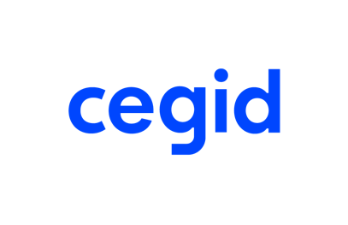

Bedankt om dit factuursjabloon te downloaden!
Je vindt het factuursjabloon in het tweede tabblad. Je kunt het aanpassen met de gegevens van je bedrijf maar ook met je kleuren en je logo. Wist je dat het aanmaken van offertes en facturen via Excel tot enkele problemen kan leiden? 1. Met een spreadsheet kun je geen betaaltermijnen opvolgen of herinneringen sturen. 2. Het risico op fouten is een stuk hoger als je Excel gebruikt. Gebruik je factureringssoftware, dan wordt de offerte automatisch omgezet in een factuur en maak je dus geen typfouten. 3. Excel is niet gelinkt aan je boekhouder en je dient de facturen handmatig te versturen. En wat als je nu eens voor echte factureringssoftware zou kiezen?
Beheer gratis je facturen met Cegid Invoice & Financing!

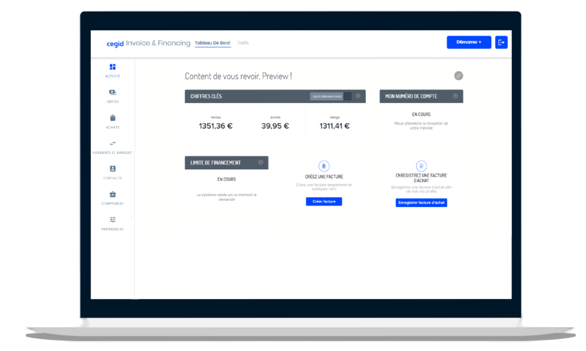 | Een eenvoudige factureringsapplicatie op je mobiele telefoon en desktop Een factuurfinancieringsdienst om binnen 48 uur een betaling te ontvangen
EEN GRATIS ACCOUNT AANMAKEN

